SRAM空间分配
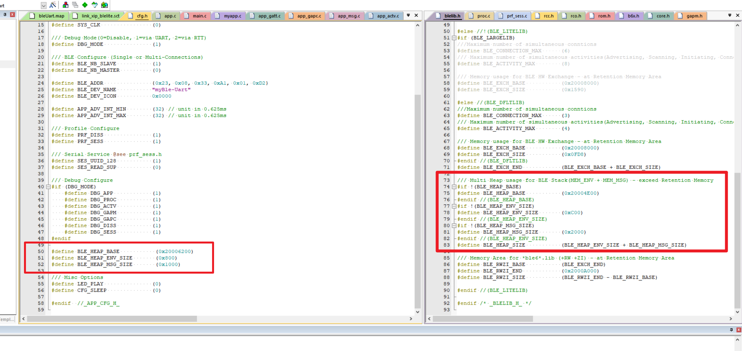
 |  |  | 主从共3个连接(ble6.lib) |  | 主从共1个连接(ble6.lib) | 单从(ble6_lite.lib) | 主从共6个连接(ble6_8act_6con.lib)
SRAM1 | 起始地址 | 0x20003000 | 向量表 0x98 |  | 向量表 0x98 | 向量表 0x98 | 向量表 0x98
 |  | 0x20003097
 |  | 0x20003098 | 用户自定义 0x1D68 |  | 用户自定义 0x3169 | 用户自定义 0x4968 | 用户自定义 0x1D68 | Sram不够用时, 请考虑复用Sram. (如:语音压缩与OTA升级)
 |  | 0x20004DFF
 |  | 0x20004E00 | 蓝牙协议堆 0x2C00 |  |  |  | 蓝牙协议堆 0x2C00
 |  | 0x200061FF
 |  | 0x20006200 |  |  | 蓝牙协议堆 0x1800
 |  | 0x200079FF
 |  | 0x20007A00 | 系统堆栈 0x600 |  | 系统堆栈 0x600 | 系统堆栈 0x600 | 系统堆栈 0x600
 | 结束地址 | 0x20007FFF
SRAM2 | 起始地址 | 0x20008000 | 蓝牙硬件与软件交换区 0x0FD8 |  | 蓝牙硬件与软件交换区 0x0FD8 | 蓝牙硬件与软件交换区 0xBAC | 蓝牙硬件与软件交换区 0x1590
 |  | 0x20008BAB
 |  | 0x20008BAC |  |  |  | 蓝牙协议堆 0xC00
 |  | 0x20008FD7
 |  | 0x20008FD8 | Retention 0x304(0x1028) |  | Retention 0x304(0x1028)
 |  | 0x2000958F |  |  |  |  | Retention 0x3B4(0xA71)
 |  | 0x200096D7
 |  | 0x200096D8
 |  | 0x200097AB
 |  | 0x200097AC |  |  |  | Retention 0x608(0x854)
 | 结束地址 | 0x20009FFF
SRAM3 | 起始地址 | 0x2000A000 | Cache 0x1000 |  | Cache 0x1000 | Cache 0x1000 | Cache 0x1000
 | 结束地址 | 0x2000AFFF

 |  |  | 睡眠模式 | 功耗 | 说明
 |  |  | Sleep | 70uA | Sram1/2/3,均不掉电.
 |  |  | PowerOff | 2uA | 仅SRAM2,不掉电. 若"蓝牙协议堆"未定义在Sram2中,则PowerOff唤醒后,蓝牙不可恢复现场(如保持连接状态).

